PILIHAN PRODUK
PRODUK YANG AKAN DI SERTIFIKASI HALAL
No | Ruang Lingkup Sertifikasi Produk | Nama Produk |  | Photo
 | Kursi Lipat Kerangka Baja | 1 | YAMATO AA
 |  | 2 | DAISHOGUN
 |  | 3 | YAMATO HAA
 |  | 4 | YAMATO HNN
 | Kursi Baja Untuk Kantor | 5 | CAESAR
 |  | 6 | HANAKO
 |  | 7 | JIRO
 |  | 8 | CALISTO
 |  | 9 | CAVIS
 |  | 10 | VISTA
 |  | 11 | KASAI
 | Kursi Putar Kantor | 12 | FITTO SW
 |  | 13 | DUO-01
 |  | 14 | DUO-02
 |  | 15 | FITTO FL
 |  | 16 | FITTO FL-R
 | Kursi Kuliah Tunggal | 17 | YAMATO MND
 |  | 18 | OLIVE ALM | 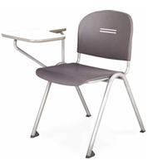
 |  | 19 | DAISHOGUN LMUP
 | Kursi Belajar Untuk Sekolah | 20 | MANABU AH | 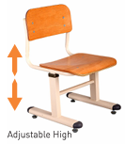
 |  | 21 | KURSI ECHOOL
 |  | 22 | KURSI KEIKO
 |  | 23 | KURSI AYUMI
 | Meja Belajar Untuk Sekolah | 24 | MANABU AH-01 | 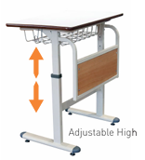
 |  | 25 | MEJA ECHOOL | 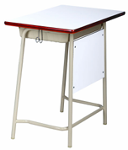
 |  | 26 | KEIKO FB | 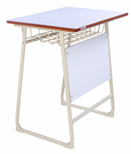
 |  | 27 | MEJA AYUMI
 | Furniture Kursi Kerja Kantor | 28 | TARO
 |  | 29 | SOFA ASO | 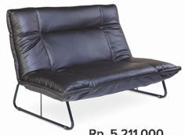
 |  | 30 | FUJI | 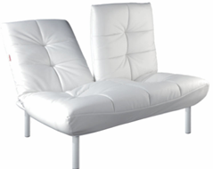
 |  | 31 | KOGU PC | 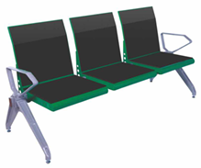
 |  | 32 | KOGU KT
 |  | 33 | KOGU TS
 |  | 34 | KT CAVIS | 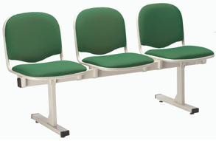
 |  | 35 | KT OLIVE
 | Meja Kerja Kantor | 36 | KUMI MD | 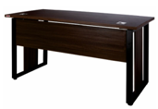
 |  | 37 | KUMI MT
 |  | 38 | KUMI ED
 |  | 39 | KUMI SD | 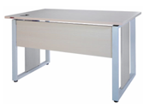
 |  | 40 | KUMI FD | 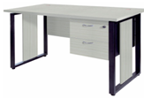
 |  | 41 | KUMI WS
 |  | 42 | TU 7014 | 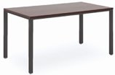
 |  | 43 | TU 7012 | 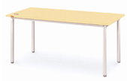
 |  | 44 | HTU 6014 | 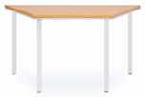
 |  | 45 | FTU 6018 | 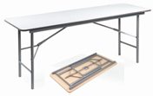
 |  | 46 | FTC 6012 | 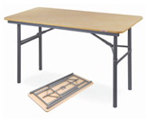
 | Furniture Lemari Pakaian | 47 | CK 1800
 |  | 48 | CK 810 | 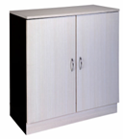
 |  | 49 | CK 1800 NEW
 | Lemari Arsip Dari Baja Untuk Kantor | 50 | LOCKER
 |  | 51 | CHIBA SC
 |  | 52 | CHIBA SD
 |  | 53 | CHIBA SD/G
 |  | 54 | CHIBA MF | 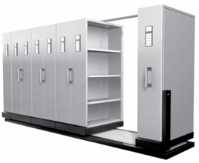
 | Papan Tulis | 55 | SHIRO W-1218
 |  | 56 | SHIRO W-1224
 |  | 57 | SHIRO WS-1218 | 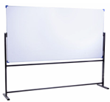
 |  | 58 | SHIRO WS-1224 | 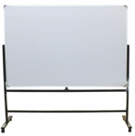
 | Ranjang Rumah Sakit | 59 | CB 001 D
 |  | 60 | CB 3003 D ST
 |  | 61 | CB 3300T

